상품제안서
포켓형 고급 에코백 | 상품코드: S41723

 |  |  |  |  |  |  | 02-713-8555 | www.synergygift.co.kr
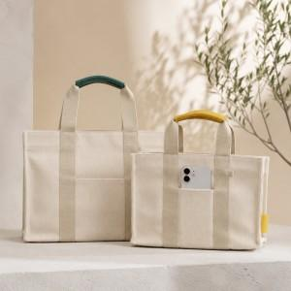 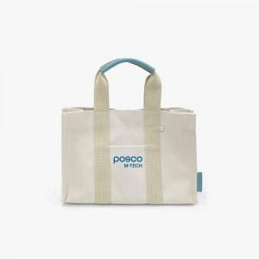 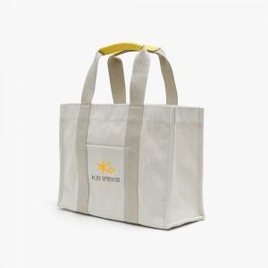

【상세/제작정보】 | 색상: 기본랜덤 발송 (색상 선택시 납기일 연장되며, 별도문의 )<br>

【인쇄/포장옵션】 | 풀칼라 / 포장지포장

【공급단가】 | 수량 | 100~ | 300~ | 500~ | 1,000~ | 3,000~
*VAT별도 | 소 | 9,000원 | 8,500원 | 8,200원 | 7,850원 | 7,500원
 | 대 | 10,200원 | 9,700원 | 9,400원 | 9,000원 | 8,700원

【상품 URL】 | https://www.synergygift.co.kr:443/src/goods_detail.php?gdno=41723

